WorkFlow
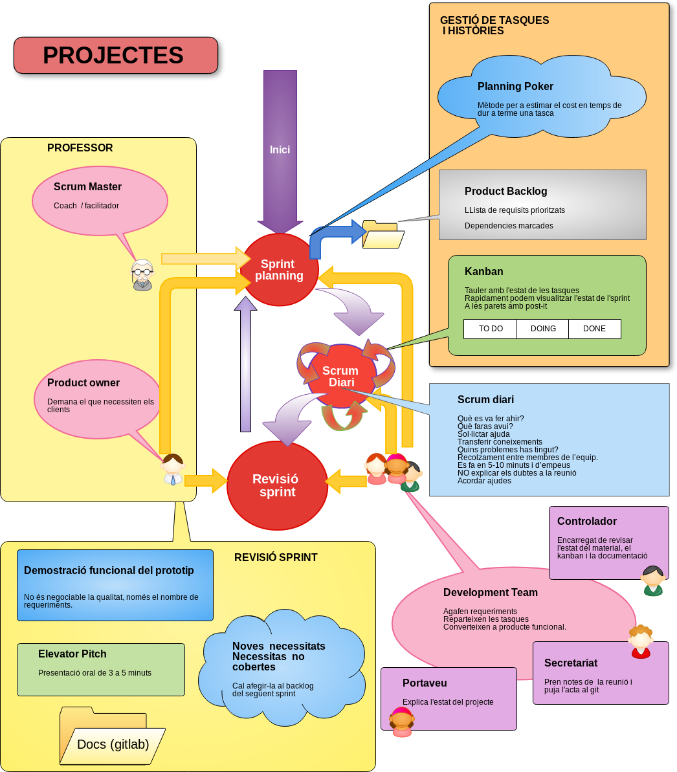
Backlog
Product backlog |  |  | Sprint Backlog
1 | Definir històries |  | 1 | Definir històries
2 | Dividir històries en tasques |  | 2 | ordenar les tasques per prioritat
3 | ordenar les tasques per prioritat |  | 3 | Estimar temps per cada tasca
4 | temporitzar les tasques: |  | 4 | Afegir al kanban a "TO-DO"

Tasques
Tasques: que apuntar al post-it |  |  | Necessari per tancar una tasca
1 | Nom de la tasca |  | 1 | Haver testejat la tasca
2 | Temps estimat |  | 2 | Documentació generada
3 | Persona responsable

Planning Poker
per cada tasca
1 | Penses el valor estimat en hores de la tasca
2 | A cegues: tothom mostra la carta amb l'estimació
2 | El més prudent explica les seves raons
3 | El més optimista explica les seves raons
4 | S'arriba a consens o es torna al pas 1

Scrum diari
Contingut
1 | Que has fet? Quina tasca?
1 | Problemes: demanar ajuda. Aportar solucions
2 | Temps estimat
3 | Persona responsable

Revisió sprint
Passos |  |  | Resultat sprint |  | W
1 | Elevator Pitch |  | 1 | Elevator Pitch
2 | Revisió tècnica | --> Mitjançant Rúbrica | 2 | Revisió tècnica
3 | Revisió de Material |  | 3 | Documentació
4 | Revisió de les aportacions dels membres + canvi de rols
5 | Definició dels objectius del següent sprint

